Solicitud gráfica
 | Área: | Matemáticas |  |  | Fecha:
 | Grado: | 11 |  |  | Fecha:
 | Título del tema: | El área bajo la curva |  |  | ¿Cuaderno de estudio o recurso? | Recurso
 | Editor: | Adriana María Pachón |  |  | Motor del recurso | M101

 | Código guión o recurso: | MA_11_05_CO_REC140 | ← Para determinar este código, visite la hoja de Ayuda
 |  |  |  |  | ESPECIFICACIÓN DE ARCHIVOS A ENTREGAR
Núm. | Archivo Shutterstock o ruta en web | Imagen para: | Tipo | Ubicación de la imagen en el recurso M101 | Nombre imagen SMALL | Tamaño imagen SMALL | Nombre imagen ZOOM | Tamaño imagen ZOOM | Descripción | Observaciones
IMG01 | Integralx3 | Recurso M101 | Ilustración | Contenido | MA_11_05_CO_REC140_IMG01n.png | 286 x 286 px | MA_11_05_CO_REC140_IMG01a.png | 500 x 500 px | 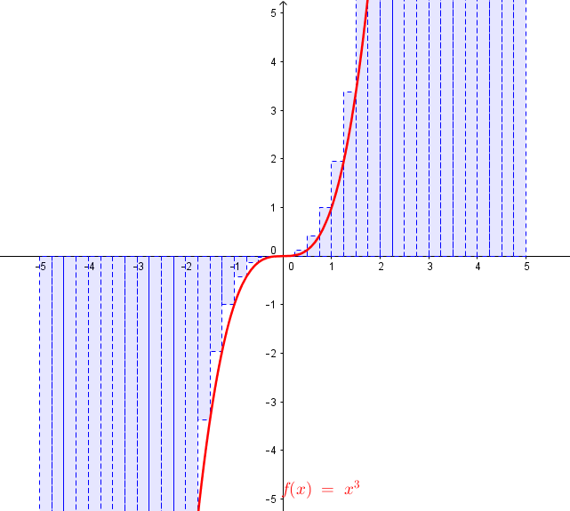 Área bajo la curva de la función f(x)=x^3 en el intervalo (-5,5)
IMG02 | SumaSuperiorInferior | Recurso M101 | Ilustración | Contenido | MA_11_05_CO_REC140_IMG02n.png | 286 x 286 px | MA_11_05_CO_REC140_IMG02a.png | 500 x 500 px | Áreas bajo la curva por exceso y por defecto para la funciónf(x)=3(x-2)^2 en el intervalo (0,4) | 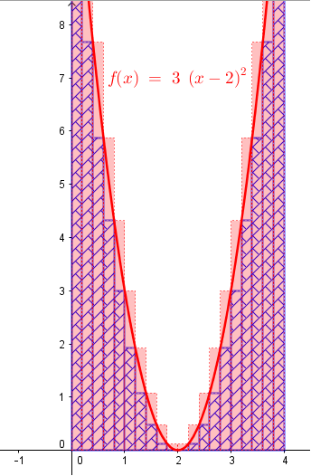
IMG03 | SumaSuperiorInferiorConAbajo | Recurso M101 | Ilustración | Contenido | MA_11_05_CO_REC140_IMG03n.png | 286 x 286 px | MA_11_05_CO_REC140_IMG03a.png | 500 x 500 px | Áreas bajo la curva por exceso y por defecto para la funciónf(x)=-3(x-2)^2 en el intervalo (0,4) | 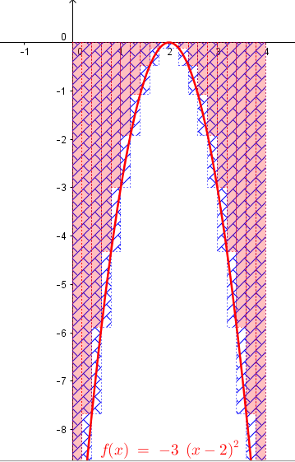
IMG04 | SumaTrapecios | Recurso M101 | Ilustración | Contenido | MA_11_05_CO_REC140_IMG04n.png | 286 x 286 px | MA_11_05_CO_REC140_IMG04a.png | 500 x 500 px | Áreas bajo la curva por rectángulos y por trapecios para la función t(x)=sen(x^2) en el intervalo (-\pi,\pi) | 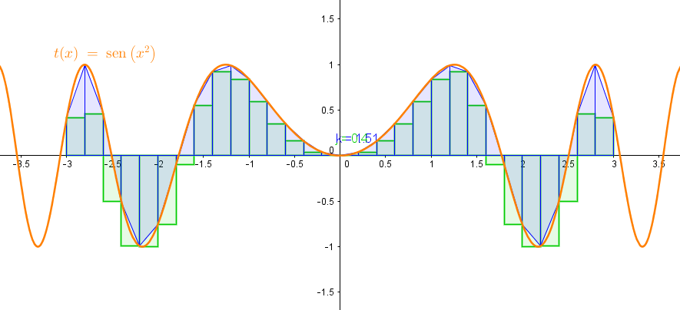
IMG05 | InversasComposición | Recurso M101 | Ilustración | Contenido | MA_11_05_CO_REC140_IMG05n.png | 286 x 286 px | MA_11_05_CO_REC140_IMG05a.png | 500 x 500 px | funciones inversas f(x)=x^2 y r(x)=sqrt(x) y su compuesta s(x) = sqrt(x^2) | 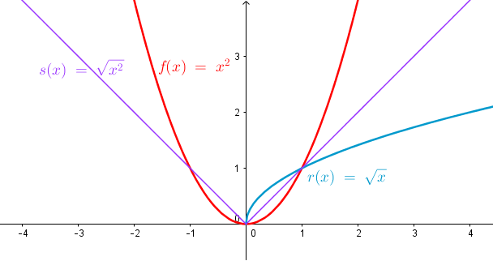
IMG06 | ÁreaParteEntera | Recurso M101 | Ilustración | Contenido | MA_11_05_CO_REC140_IMG06n.png | 286 x 286 px | MA_11_05_CO_REC140_IMG06a.png | 500 x 500 px | Área bajo la curva de la función f(x)=floor(x) en el intervalo (-3,3) | 